Cartogramma 1
INDICATORE DI INTENSITA' DI ESTRAZIONE RELATIVA A SITI ATTIVI PRODUTTIVI (IE) PER COMUNE
Anno 2018, tonnellate per Kmq

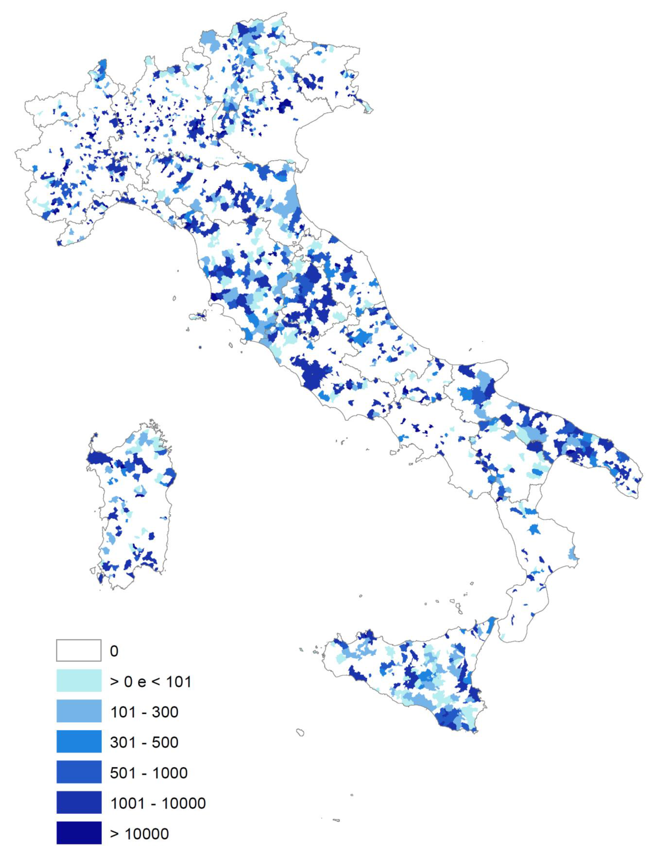

Cartogramma 2
INDICATORE DI DENSITA' DEI SITI ESTRATTIVI ATTIVI PRODUTTIVI E NON PRODUTTIVI (DSE) PER COMUNE
Anno 2018, siti estrattivi per 100 Kmq

